Ark1
 |  |  |  |  |  |  |  | Corridor swing 600

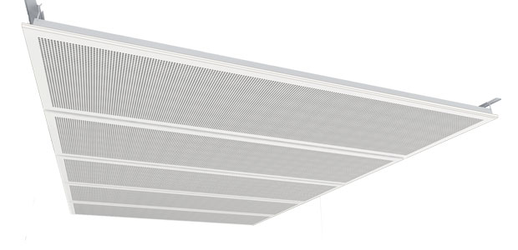
Plade | Globe G1 |  | 600 x 1200 | Stk.:
 | Quadril Q1 |  | 600 x 1500 | Stk.: |  | 4 stk pr. kasse
 | Micro M1 |  | 600 x 1800 | Stk.:
 | Regula R |  |  |  | 0
Total
Profiler | Vælg art. nr. (perf.) | Corridor Globe Swing M1 12,5x600x1200mm (art. nr. 198812)

 | Bøjle (2 stk. til hver plade) art. nr. 198323 |  |  |  | 0 | stk.

 | Skrue til profiler (pose med 66 stk.) Art. nr. 198978 |  |  |  | 0 | Poser | 1 pose pr. kasse

 | U-swing-profil L: 1146, art. nr.: 198320 |  |  |  | 0 | stk. | 2 stk. pr. plade
 | U-swing-profil L: 1446, art. nr.: 198321 |  |  |  | 0 | stk.
 | U-swing-profil L: 1746, art. nr.: 198322 |  |  |  | 0 | stk.

 | Tværprofil L: 479, art. nr.: 198959 |  |  |  | 0 | stk. | 2 stk. pr. plade

 | Profil W-swing 2, hvid RAL 9010, L. 2400 mm. art. nr.: 198315 |  |  |  | 0 | stk.

 | Vægfæste W-swing 2, Galv. art. nr.: 198324 |  |  |  | 0 | stk. | monteres for hver 800 mm.

 | Bolt og møtrik W-Swing M6x12, Sap nr.: 199036 |  |  |  | 0 | stk. | monteres for hver 800 mm. (100 stk pr. kasse)

 | Marker i feltet ud for den ønskede perforering og det ønskede plademål, samt det ønskede antal stk. (skal gå op med 4stk.)
 | Tryk på.: vælg art. nr. (perf.) og vælg i listen

